Karte
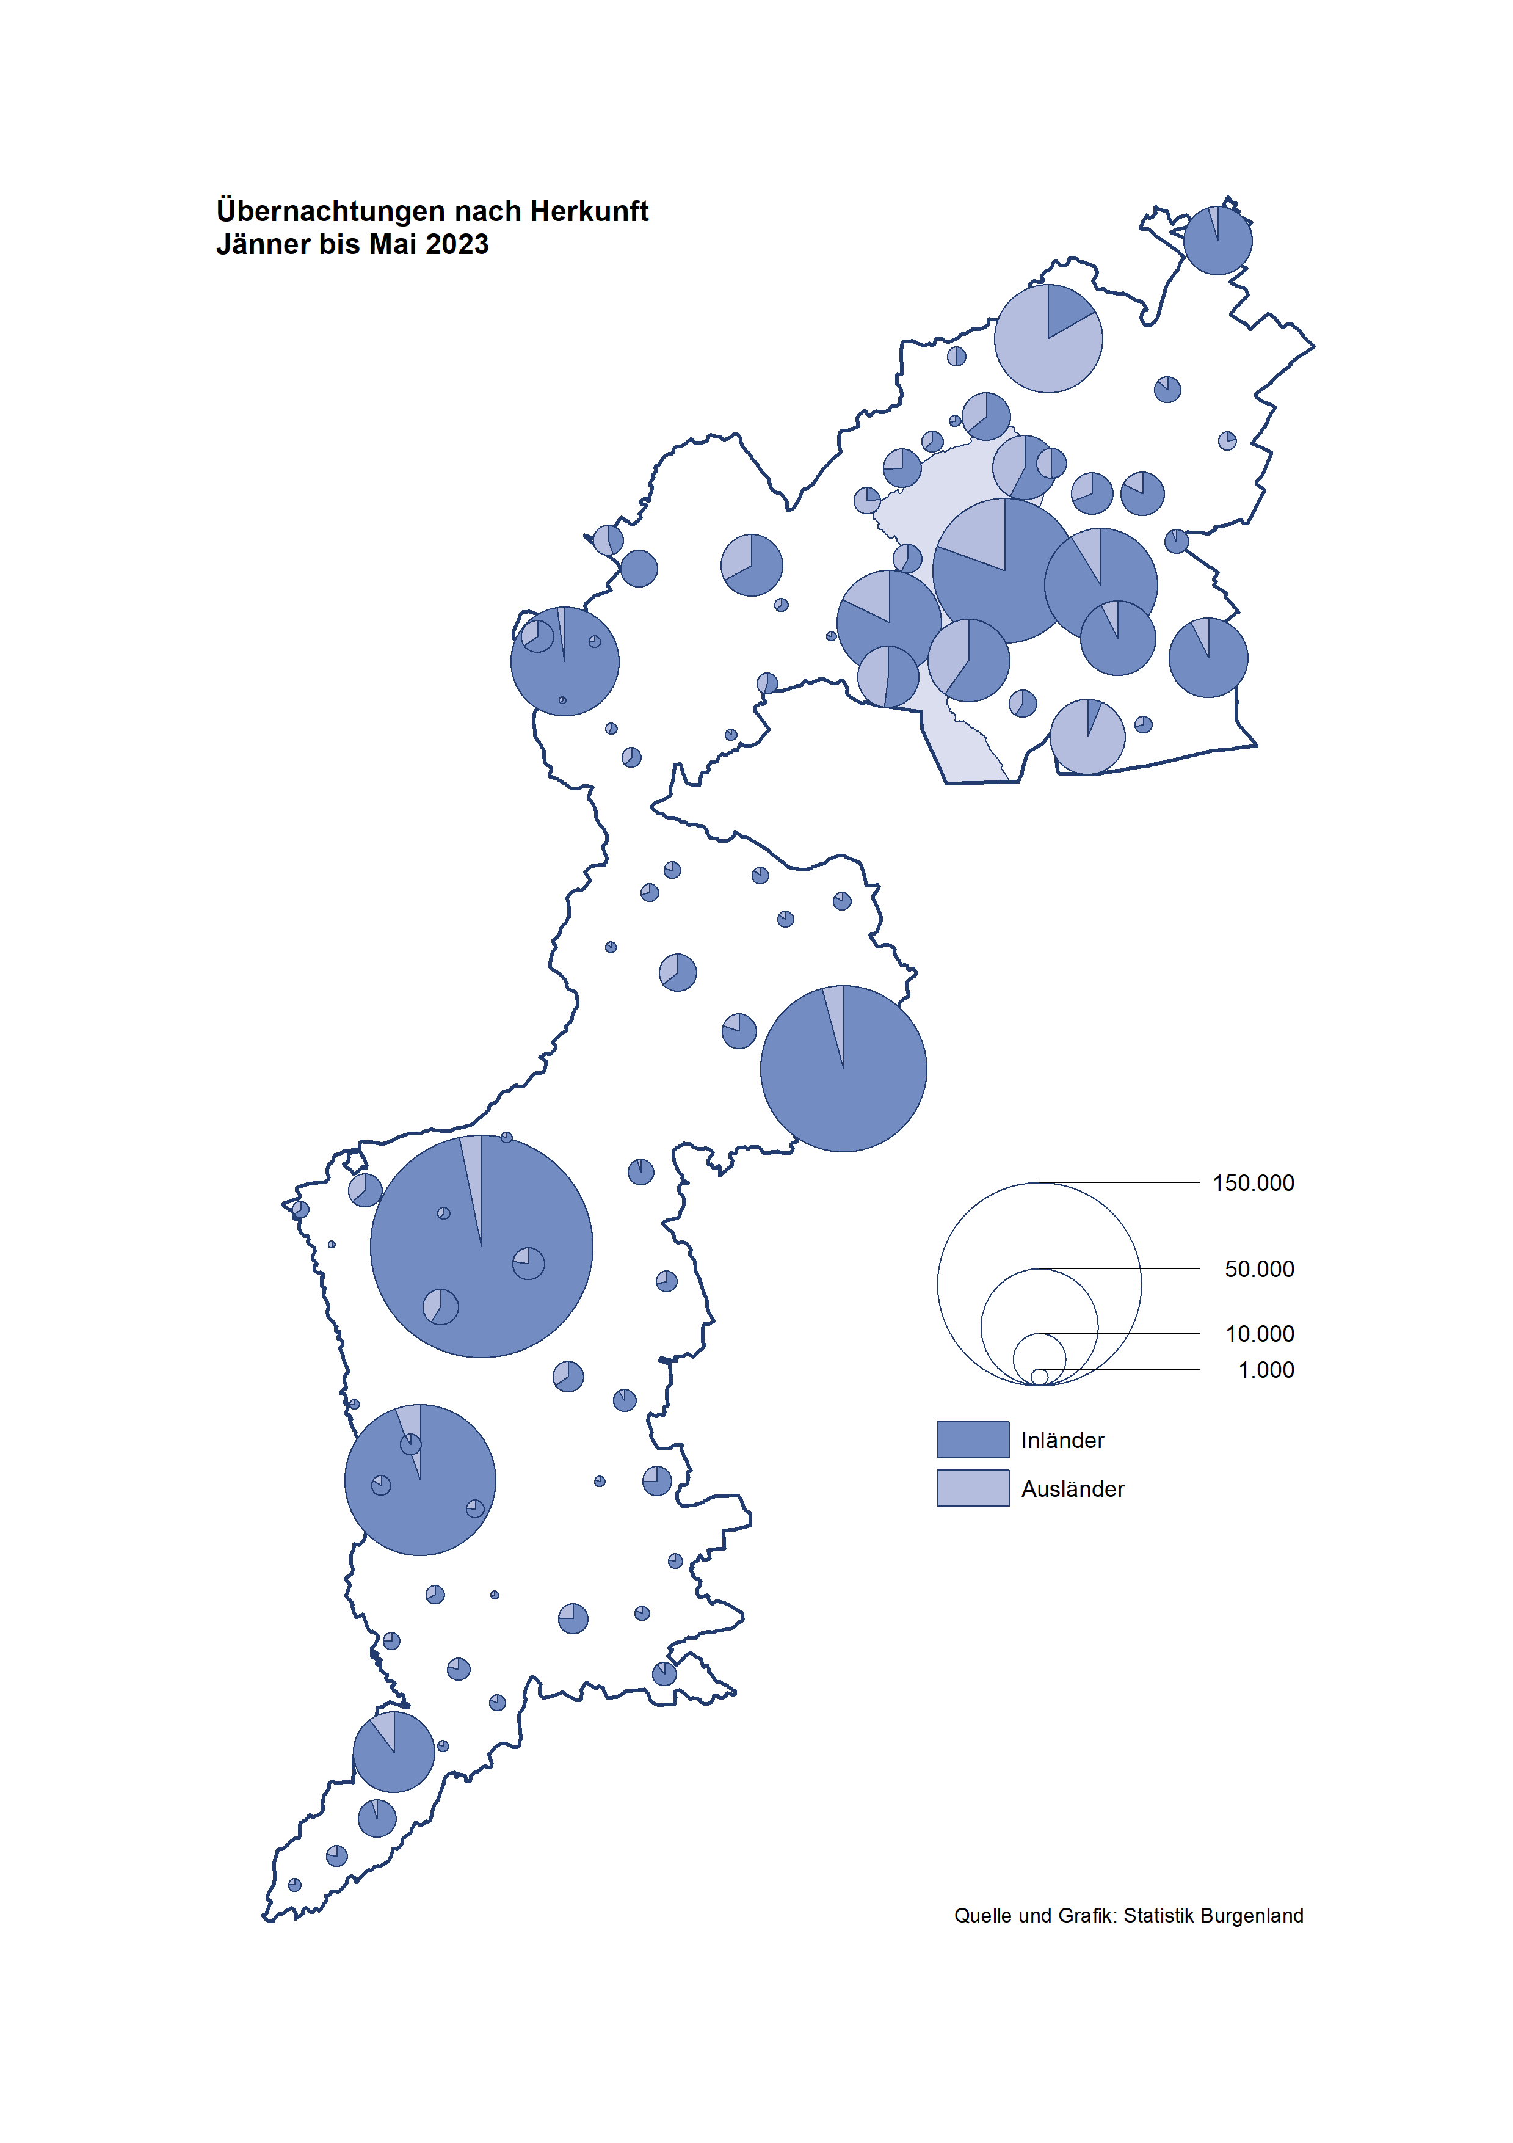

Bgld
Ankünfte nach Unterkunftsart |  |  |  |  |  |  |  | Übernachtungen nach Unterkunftsart |  |  |  |  |  |  |  | Daten für Grafik 2:
Mai 2023 |  |  |  |  |  |  |  | Mai 2023 |  |  |  |  |  |  |  |  | Monat | 2023 | 2022 | Ø 2012-2022 | 2022 | 2021 | 2020 | 2019 | 2018 | 2017 | 2016 | 2015 | 2014 | 2013 | 2012

Unterkunftsart | Ankünfte |  |  |  |  |  |  | Unterkunftsart | Übernachtungen |  |  |  |  |  |  |  |  | 930,818 | 2,935,453 | 2,884,016 | 2,935,453 | 2,510,061 | 2,287,961 | 3,144,232 | 3,050,564 | 3,092,657 | 3,084,025 | 2,914,691 | 2,912,637 | 2,853,243 | 2,938,655
 | Inländer |  | Ausländer |  | insgesamt |  |  |  | Inländer |  | Ausländer |  | insgesamt
 | 2022 | 2023 | 2022 | 2023 | 2022 | 2023 | % |  | 2022 | 2023 | 2022 | 2023 | 2022 | 2023 | % | Jänner | 1 | 138,816 | 115,620 | 127,704 | 115,620 | 29,476 | 145,353 | 142,561 | 145,246 | 145,386 | 144,674 | 134,038 | 133,981 | 132,179 | 136,230
 |  |  |  |  |  |  |  |  |  |  |  |  |  |  |  | Feber | 2 | 140,234 | 121,086 | 129,390 | 121,086 | 34,472 | 151,431 | 140,588 | 142,295 | 142,728 | 145,581 | 135,782 | 142,631 | 131,305 | 135,387
Burgenland | 85,133 | 80,204 | 17,422 | 21,916 | 102,555 | 102,120 | -0.4% | Burgenland | 234,233 | 218,110 | 55,846 | 62,063 | 290,079 | 280,173 | -3.4% | März | 3 | 149,745 | 138,364 | 138,018 | 138,364 | 45,792 | 64,358 | 163,253 | 168,732 | 155,317 | 173,021 | 148,988 | 147,200 | 164,265 | 148,907
Gewerbl. Beherbergungsbetrieb | 60,557 | 56,784 | 11,713 | 14,831 | 72,270 | 71,615 | -0.9% | Gewerbl. Beherbergungsbetrieb | 139,063 | 122,547 | 34,262 | 36,653 | 173,325 | 159,200 | -8.1% | April | 4 | 221,850 | 227,240 | 181,872 | 227,240 | 50,285 | 5,072 | 244,826 | 224,025 | 232,034 | 202,440 | 201,029 | 212,756 | 185,187 | 215,698
5/4-Stern | 35,695 | 35,515 | 5,603 | 8,177 | 41,298 | 43,692 | 5.8% | 5/4-Stern | 82,575 | 78,382 | 18,779 | 20,460 | 101,354 | 98,842 | -2.5% | Mai | 5 | 280,173 | 290,079 | 258,657 | 290,079 | 158,476 | 46,179 | 283,418 | 306,488 | 278,950 | 328,809 | 292,559 | 285,056 | 297,188 | 278,023
3-Stern | 20,530 | 17,780 | 4,059 | 4,229 | 24,589 | 22,009 | -10.5% | 3-Stern | 46,779 | 36,962 | 11,451 | 11,443 | 58,230 | 48,405 | -16.9% | Juni | 6 |  | 341,645 | 310,409 | 341,645 | 333,648 | 233,437 | 353,757 | 312,160 | 347,452 | 298,750 | 304,686 | 319,646 | 276,693 | 292,628
2/1-Stern | 4,332 | 3,489 | 2,051 | 2,425 | 6,383 | 5,914 | -7.3% | 2/1-Stern | 9,709 | 7,203 | 4,032 | 4,750 | 13,741 | 11,953 | -13.0% | Juli | 7 |  | 407,558 | 427,499 | 407,558 | 472,159 | 447,640 | 430,134 | 431,967 | 436,808 | 437,717 | 417,086 | 403,168 | 408,674 | 409,575
Privatquartier nicht auf Bauernhof | 3,525 | 2,733 | 931 | 992 | 4,456 | 3,725 | -16.4% | Privatquartier nicht auf Bauernhof | 8,237 | 6,265 | 3,285 | 3,670 | 11,522 | 9,935 | -13.8% | Aug | 8 |  | 470,298 | 506,682 | 470,298 | 557,336 | 546,671 | 513,292 | 486,508 | 503,565 | 510,434 | 483,048 | 494,104 | 488,499 | 519,743
Privatquartier auf Bauernhof | 1,747 | 1,275 | 447 | 423 | 2,194 | 1,698 | -22.6% | Privatquartier auf Bauernhof | 4,512 | 3,005 | 1,913 | 1,848 | 6,425 | 4,853 | -24.5% | Sept | 9 |  | 294,755 | 302,431 | 294,755 | 360,851 | 369,853 | 301,838 | 294,404 | 306,558 | 299,008 | 282,739 | 260,716 | 264,879 | 291,135
Campingplatz | 11,912 | 10,879 | 2,343 | 2,934 | 14,255 | 13,813 | -3.1% | Campingplatz | 36,088 | 32,922 | 7,550 | 8,511 | 43,638 | 41,433 | -5.1% | Okt | 10 |  | 230,442 | 217,801 | 230,442 | 257,755 | 203,553 | 225,667 | 217,367 | 218,450 | 217,470 | 203,272 | 206,019 | 203,858 | 211,959
Kurheim der Sozialvers.träger | 465 | 586 | 3 | 0 | 468 | 586 | 25.2% | Kurheim der Sozialvers.träger | 11,444 | 11,427 | 46 | 0 | 11,490 | 11,427 | -0.5% | Nov | 11 |  | 164,130 | 161,467 | 164,130 | 126,150 | 46,036 | 193,867 | 183,958 | 181,241 | 179,370 | 171,475 | 171,477 | 179,421 | 179,009
Private und öffentliche Kurheime | 1,114 | 1,560 | 31 | 7 | 1,145 | 1,567 | 36.9% | Private und öffentliche Kurheime | 19,518 | 27,206 | 223 | 137 | 19,741 | 27,343 | 38.5% | Dez | 12 |  | 134,236 | 122,088 | 134,236 | 83,661 | 28,378 | 151,031 | 137,414 | 144,168 | 146,751 | 139,989 | 135,883 | 121,095 | 120,361
Jugendherberge | 390 | 408 | 2 | 4 | 392 | 412 | 5.1% | Jugendherberge | 886 | 960 | 2 | 17 | 888 | 977 | 10.0%
Ferienwohnung, Ferienhaus | 4,597 | 5,145 | 1,693 | 2,414 | 6,290 | 7,559 | 20.2% | Ferienwohnung, Ferienhaus | 12,270 | 12,024 | 7,956 | 10,436 | 20,226 | 22,460 | 11.0% | Überschrift1: | Übernachtungen im Burgenland 2015
Sonstige Unterkunft | 826 | 834 | 259 | 311 | 1,085 | 1,145 | 5.5% | Sonstige Unterkunft | 2,215 | 1,754 | 609 | 791 | 2,824 | 2,545 | -9.9% | Überschrift2: | im Vergleich zu 2015 und Ø 2005-2015

Übernachtungen im Mai nach Unterkunftsarten
Übernachtungen nach Monaten
 | Ø 2012-2022 | 2022 | 2023
Jänner | 127,704 | 115,620 | 138,816
Feber | 129,390 | 121,086 | 140,234
März | 138,018 | 138,364 | 149,745
April | 181,872 | 227,240 | 221,850
Mai | 258,657 | 290,079 | 280,173
Juni | 310,409 | 341,645
Juli | 427,499 | 407,558
Aug | 506,682 | 470,298
Sept | 302,431 | 294,755
Okt | 217,801 | 230,442
Nov | 161,467 | 164,130
Dez | 122,088 | 134,236
 |  |  |  |  |  |  |  |  |  |  |  |  |  |  |  | Daten für Grafik 1:
 |  |  |  |  |  |  |  |  |  |  |  |  |  |  |  |  | 2023 | 2022
 |  |  |  |  |  |  |  |  |  |  |  |  |  |  |  | 5/4-Stern | 98,842 | 101,354
 |  |  |  |  |  |  |  |  |  |  |  |  |  |  |  | 3-Stern | 48,405 | 58,230
 |  |  |  |  |  |  |  |  |  |  |  |  |  |  |  | 2/1-Stern | 11,953 | 13,741
 |  |  |  |  |  |  |  |  |  |  |  |  |  |  |  | Privatquartier | 14,788 | 17,947
 |  |  |  |  |  |  |  |  |  |  |  |  |  |  |  | Campingplatz | 41,433 | 43,638
 |  |  |  |  |  |  |  |  |  |  |  |  |  |  |  | Kurheim, Erhol. | 38,770 | 31,231
 |  |  |  |  |  |  |  |  |  |  |  |  |  |  |  | Sonst. Unterk. | 25,982 | 23,938

 |  |  |  |  |  |  |  |  |  |  |  |  |  |  |  | Kontrolle | 280,173 | 290,079

Gemeinde20
Die 20 Gemeinden mit den meisten Übernachtungen
Mai 2023

Gemeinde | Ankünfte |  |  | Übernachtungen
 | 2022 | 2023 | % | 2022 | 2023 | %

Podersdorf a. See | 16,845 | 16,621 | -1.3% | 49,762 | 48,159 | -3.2%
Bad Tatzmannsdorf | 8,720 | 7,883 | -9.6% | 37,192 | 38,281 | 2.9%
Lutzmannsburg | 9,242 | 8,802 | -4.8% | 21,904 | 19,825 | -9.5%
Rust | 6,694 | 5,986 | -10.6% | 17,759 | 16,137 | -9.1%
Stegersbach | 6,464 | 5,759 | -10.9% | 16,559 | 15,084 | -8.9%
Illmitz | 4,453 | 4,108 | -7.7% | 15,090 | 13,719 | -9.1%
Bad Sauerbrunn | 720 | 860 | 19.4% | 8,238 | 10,313 | 25.2%
Parndorf | 4,693 | 6,622 | 41.1% | 7,344 | 10,295 | 40.2%
Frauenkirchen | 5,215 | 4,954 | -5.0% | 10,086 | 9,542 | -5.4%
Mörbisch a. See | 3,922 | 3,302 | -15.8% | 11,387 | 9,114 | -20.0%
Pamhagen | 1,988 | 1,365 | -31.3% | 9,680 | 6,633 | -31.5%
Jennersdorf | 3,048 | 3,140 | 3.0% | 6,754 | 6,582 | -2.5%
Andau | 1,344 | 3,708 | 175.9% | 2,643 | 6,053 | 129.0%
Sankt Andrä a. Zicksee | 1,018 | 813 | -20.1% | 6,615 | 5,818 | -12.0%
Neusiedl a. See | 2,666 | 2,571 | -3.6% | 5,820 | 5,714 | -1.8%
Kittsee | 182 | 259 | 42.3% | 3,228 | 4,856 | 50.4%
Eisenstadt | 1,557 | 2,702 | 73.5% | 3,090 | 4,159 | 34.6%
Jois | 1,678 | 1,591 | -5.2% | 4,125 | 3,792 | -8.1%
Purbach a. Neusiedler See | 1,477 | 1,393 | -5.7% | 3,799 | 3,400 | -10.5%
Oggau a. Neusiedler See | 932 | 784 | -15.9% | 3,005 | 2,208 | -26.5%

Die 10 Gemeinden mit den meisten Übernachtungen im Mai
 |  |  |  |  |  |  |  | Daten für Grafik: | 2022 | 2023 | 2022 | 2023
 |  |  |  |  |  |  | 1 | Podersdorf a. See | 49,762 | 48,159 | 52.5 | 53.7
 |  |  |  |  |  |  | 2 | Bad Tatzmannsdorf | 37,192 | 38,281 | 39.2 | 42.7
 |  |  |  |  |  |  | 3 | Lutzmannsburg | 21,904 | 19,825 | 23.1 | 22.1
 |  |  |  |  |  |  | 4 | Rust | 17,759 | 16,137 | 18.7 | 18.0
 |  |  |  |  |  |  | 5 | Stegersbach | 16,559 | 15,084 | 17.5 | 16.8
 |  |  |  |  |  |  | 6 | Illmitz | 15,090 | 13,719 | 15.9 | 15.3
 |  |  |  |  |  |  | 7 | Bad Sauerbrunn | 8,238 | 10,313 | 8.7 | 11.5
 |  |  |  |  |  |  | 8 | Parndorf | 7,344 | 10,295 | 7.8 | 11.5
 |  |  |  |  |  |  | 9 | Frauenkirchen | 10,086 | 9,542 | 10.6 | 10.6
 |  |  |  |  |  |  | 10 | Mörbisch a. See | 11,387 | 9,114 | 12.0 | 10.2
 |  |  |  |  |  |  |  | restliche Gemeinden | 94,758 | 89,704 | 100.0 | 100.0

 |  |  |  |  |  |  |  | Insgesamt | 290,079 | 280,173

